参照元チェックリストの説明
参照元チェックとは

概要・目的 | 自部品で変数を参照しようとしたとき、自部品の該当ロジックが 間違った見方・使い方をしていないこと、 ルール通りに参照していることをチェックする
チェック対象 | 変数を参照している処理関数、機能毎にチェック
チェックするタイミング | ・変数を新規に参照した時 ・変数の参照方法を変更した時
再構築のルールとして、参照側は安定的な変数を見る。
※安定的な変数とは，
制御全体から参照されることを想定した 『センサ値・状態推定値』 『各種要求の調停結果』 『機能の最終出力値』のこと
チェック方法 | チェックリストを使用（仕様作成後、レビュー前に最終確認として実施）
運用方法 | 仕様チェックリストの項目に、参照元チェック実施有無を追加。 結果は参照先チェックと同様にファイルをiSpiritにエビデンス登録する。
自モジュール以外から新たに参照を追加する場合は、
他ドメイン、通信IF含めて参照元チェックすること
・データマスターシートの確認にはLAN-DB2の申請が必要。
・SAC・DIAG仕様書の確認にはiSpiritWEBの申請が必要。
※他ドメインのIF・CAN信号を新規参照する場合も同様に参照元チェックを実施すること。
各ドメインのIF情報は下記を参考に確認。（工事中。PTMやHEVのシス制・走制等についても分かりしだい追記します。）

・CAN → LAN-DB2のデータマスターシート（CAN信号一つ一つの情報）
※HEG⇔EHV間の信号は「通信確認シート」で確認すること。場所はTeamsの「HEG-EHV通信確認シート」チャネル参照。
・SAC → iSpiritWEBの仕様書
14C：Repository/WorkSpace/PF/99_from_BBS/再構築PF/コンポーネント/SAC
17C：Repository/WorkSpace/PF/99_from_BBS/TNGAPF/ガソリン/コンポーネント/SAC
・DIAG → iSpiritWEBの仕様書
Phase5（エンジンだと14C以降）：Repository/Electronics_Spec/DIAG[ダイアグ]/Standard[標準]/Phase5/仕様書
Phase4（エンジンだと09C以前）：Repository/Electronics_Spec/DIAG[ダイアグ]/Standard[標準]/Phase4/仕様書
・YSOC → コンベ：Project/EM/EMB/充電制御/標準/充電制御標準/標準部品庫
HEV：Project/EM/EMB/HV補機電力削減制御/標準
・S&S(ECO-ECU) → Project/EM/EMB/S＆S制御/標準/S＆S制御標準/標準部品庫、及び、
Project/EM/EMB/S＆S制御/標準/エコ電標準/標準部品庫
・S&S電源(エコ電) → Project/EM/EMB/S＆S制御/標準/エコ電標準/

窓口担当
＜EFI-ECU内のエンジン外ドメイン＞
・SAC：24F4G高木SN・田中SK
・DIAG：23F3G皆川SN・小木曽SK
・YSOC：充電→EPF5-1G後藤SN、補機電→EPF5-1G宮下SN
＜EFI-ECU外のドメイン＞
・S&S制御(ECO-ECU)：EPF5-1G加藤雅SN
・S&S電源(エコ電)：EPF5-1G

以下、狙いと事例集
 |  | こころを書く（なぜ、点検をしないといけないか）
No. | チェック観点 | なぜルール通りに見ないといけないかの真意 | 事例
0 | IF不整合が起きないか。 コンパイルSWが参照元と整合しているか（部品コンパイルSWと処理にかかっているコンパイルSWも確認） | コンパイルSWによるIF不整合が発生しないようにする。 | 初心者の方が参照IFのepatm_epatmについて【HAC有】の記載できず。ワード仕様の部品コンパイルSWを見逃し。DDでも抽出できない。
1 | 参照変数は本当に欲しかった挙動をする 信号か？挙動を全て把握したか ※参照元が他ドメイン仕様の場合は 確認した対象を明記すること ※参照元がCAN信号の場合、参照するIFの LSB、オフセットを確認すること (CAN受信時にオフセットを戻す処理を実施 する場合あり) | 参照変数を狙い通りのタイミングで参照する為に、最低限考えること
1-1 | （補足1）参照変数の更新周期に対し、 自部品の参照周期が適切か | 自部品の更新周期が参照側より遅いと、参照変数が 変化したタイミングを見落とす（変化をとらえられない）可能性がある | ・参照変数：4msm更新、自部品：64msl更新により、 参照変数のON→OFF→ONのような変化をとらえられない ・噴射モードの算出を65ms低、噴射時期の算出を8ms低処理タイミングで実施 eminjの調停が8m中処理タイミングの場合、噴射モードと噴射時期の同時性 が保たれない（1-1.補足資料参照)
1-2 | （補足2）変数が更新されないタイミングや 条件を把握しているか | 更新されていない参照変数の値を見て誤判定しないようにする | クランクアングル周期更新の変数を時間周期で参照する場合、値の更新遅れるENG低回転時は、値が更新されないENG停止時に参照していないか
標準仕様の最新の処理順は以下を確認すること
"\\tec-hfs01\MU-0502\要素開発02\ガソリン標準ソフト開発管理\17C標準(ejcc,elmng,ezif)変更要望集約\mng部品\elmngefi\elmngefi標準変更集約.xlsx"
1-3-1 | （補足3-1）一周期遅れの変数を参照して いないか、参照していても問題ないか ※参照元に個別仕様を引き当てる場合は 機種担当者に処理順を確認すること | 参照変数を最新値でなく前回値を見てしまうと、誤判定してしまうこともある 個別仕様で標準仕様と異なる処理順を指定している場合がある | elmngの処理順は狙い通りか
1-3-2 | （補足3-2）pwonで参照する場合、参照元が先にpwon処理を行うことを確認したか？ ※参照元に個別仕様を引き当てる場合は 機種担当者に処理順を確認すること | 参照元のpwon処理が自部品pwon処理より後に実行される場合や、参照元のpwon処理がない場合は、意図通りの処理にならない可能性がある （NRAMの場合は「ゼロ」を参照、SRAMの場合は前回値参照） | elmngの処理順は狙い通りか DMC車両でyacin_pwonの処理順をetranfwrd_pwonの後に指定。 etham_pwon(etranfrdmng_pwon内で処理)がyacin_yacthoを参照しているため意図通りの算出ができなかったが、処理順指定方法見直し（etha_pwon→yacin_pwon→etham_pwon）で対応
1-4 | （補足4）初期値・フェイルセーフ移行までの 値・フェイルセーフ値まで含めて、狙い通りに 参照出来ているか （参照箇所パスを記載し、参照先ごとに判断） ※CAN信号の場合 FS値は通信途絶時とセンサフェイル時が異なる場合がある為、下記例の様に記載する ●外気温センサ信号の例 FS値(途絶時) ：-48℃ (フェイル時)：-45℃ フェイル時の処理がない場合は「なし」と記載して、それで大丈夫な理由を記入する。 | 初期値やフェイルセーフ移行を見落とさないこと | IG-ON→OFF時、参照元ECUのIGが先に落ち、通信途絶によりフェール値に 移行しても、問題ないよう設計されているか。 IG-OFF→ON時、通信開始されるまでの間は、初期値のままとなるが、 問題ないよう設計されているか。
自動停止有機種（HEV、コンベS&S）でexst_exastefiとexst_exastnrmの使い分けに注意。
exst_exastefiはエンジン回転数のみに基づいて判定をするためIG-SWの挙動と無関係。 IG-SWの挙動の考慮が必要なときはexst_exastnrmの参照要否を検討すること。
<ver2.07で追加>
・exst_exastinjを削除(17Cでは参照しない為)
・「1M-HEVのチェンジオブマインド考慮有無」の項目を追加
⇒1M-HEVの場合、チェンジオブマインド時にene_ene＜200rpmとならずに再始動するパターン
があるので、考慮が必要かを検討して参照すべき変数を検討すること
（詳細を知りたい場合は24F5G加地まで）
1-5 | （補足5）似たような参照変数について、 正しい変数を参照出来ているか | 最新の値を狙い通りに参照する為の、最低限考えること | ﾊﾞﾝｸ毎の値とﾊﾞﾝｸ平均値の正しい方を参照していなかった その他、似たような変数の事例を右表に記載。
1-6 | （補足6）変数を複数参照する場合、同時性 確保が必要となっている変数かどうかの 確認はしたか | 参照変数と自部品のタスク優先度が異なる場合、 参照変数が同時性確保が必要なことを理解して参照すること | 参照変数の更新周期：ne30mで、自部品の処理周期：8mslの場合、 自部品が8mslで処理中に参照変数のne30m更新で割り込みがかかると、 参照側の同時性が崩れる
2 | フォルダ間の参照ルールを順守しているか （参照可否ルール表を活用） | 制御をスパゲッティ構造化させない為の、再構築ルール | efunc同士で参照したり、estate,etranfwdが制御の流れに逆流して efuncを参照すると制御の独立性が悪化する
3 | エッジフラグの参照禁止 | 今後の仕様変更で算出タイミング変更したときに、参照しているエッジを 検出できるかどうかの確認が毎回確実にできる保証はない。 参照側で、参照している変数の変化をとらえるべき。 | 940F処理負荷低減対応でeklgcndを65msl⇒131mslに変更。 eklgcndのエンスト時判定処理判定で参照するeisccndが65msl更新の為、 正常⇒エンストのエッジ検出ができず、エンスト時判定処理が実行できない。 暫定対応）etranmng内のeklgmng_131mslを65mslコールに変更
4 | モード、パターン、ステップを参照していないか | 内部の制御状態遷移に使う情報なので外部参照はさせない
5 | 調停器に要求を出していて、同じ調停器の 他要求ＩＤを見ていないか | 調停構造は要求元から調停結果に向けて一方向であるべきで、 要求元同士の横のやりとりは排除する（制御独立性を悪化させない） | 部品AとBが調停器Xに要求を出していて、Bの要求を見てAも要求を出す構成だと、 正しい調停構造ではなくなる
6 | マルチコア時に別コアからの参照となるか？ | マルチコアに関する検討が漏れないように、新規IF参照時はコア配置が分かれるかを必ず確認すること
6-1 | ・マルチコアでコア跨ぎになっても遅れは 許容できるか ・マルチマイコンでマイコン跨ぎになっても 遅れは許容できるか | マルチコア：遅れ無し～1周期遅れで参照タイミングが変わるため、 遅れが発生して問題ある場合は同コアにする。 マルチマイコン：シリアル通信でRAM値受け渡しをしている分、 通信遅れが発生する | mng部品で処理順序を管理してしなければならない部品群がコア跨ぎで 配置されることに気が付かず仕様発行したヒヤリ事例あり。処理順指示が 必要な部品は同一コアに配置する必要があるため注意すること。
6-2 | マルチコアの場合に、別コアになる 参照元部品からの複数RAM参照がないか。 ある場合は同時性保証が必要か。 | コアをまたいだ部品間で、同時性保証が必要な複数RAM参照がある場合は コア間排他を考慮したRAMの受け渡しが必要
7 | 同時に仕様発行予定になっていないか 公開元に確認しているか | 同時変更で、参照しようとしている変数に変化がないかは見落としがち | 同時に発行し、公開変数が非公開に変更された

１－１．補足資料

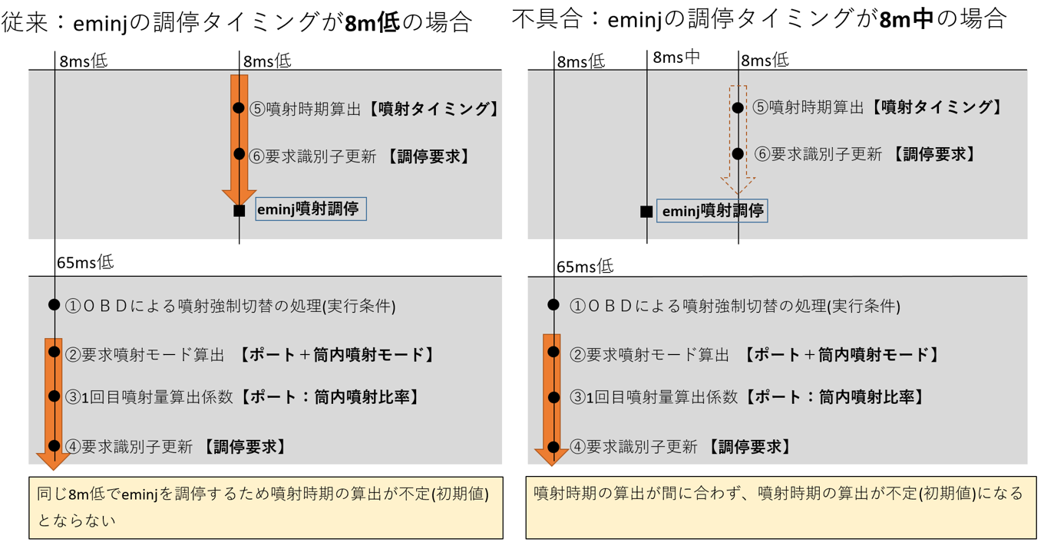
正しい設計例：
噴射パラメータの算出を同一処理タイミングとする。

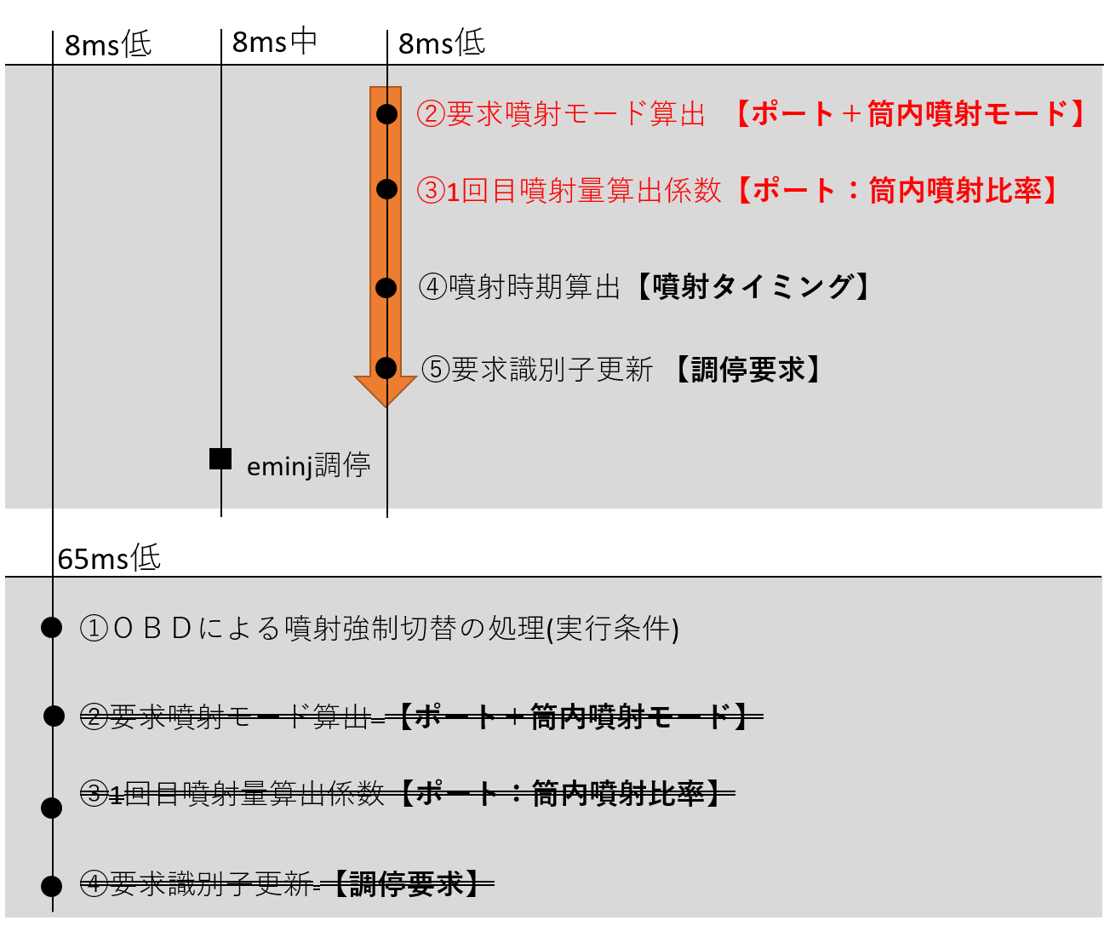

３．補足資料
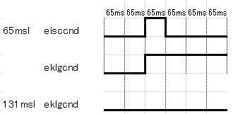

eklgcnd 131mslでの参照周期では、
eisccndの65mslでのエッジ更新をとらえられない

６．補足資料
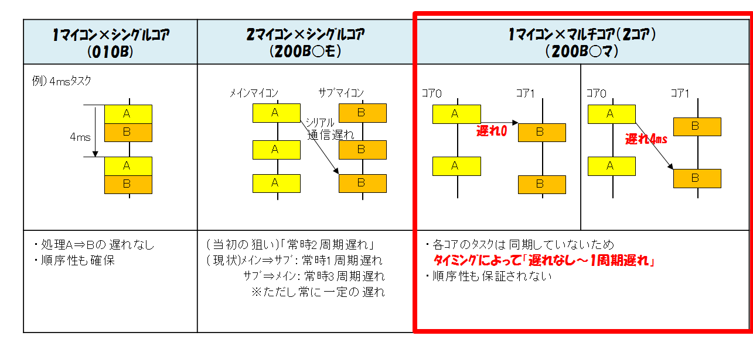

 |  |  | ・各部品のコア配置は以下の資料を参照
 |  |  | https://toyotajp.sharepoint.com/:f:/r/sites/msspo_ENG_share/Shared%20Documents/%E3%82%A8%E3%83%B3%E3%82%B8%E3%83%B3%E5%88%B6%E5%BE%A1%E5%85%B1%E6%9C%89/%E3%83%9E%E3%83%AB%E3%83%81%E3%82%B3%E3%82%A2%E5%AF%BE%E5%BF%9C/%E3%82%B3%E3%82%A2%E9%85%8D%E7%BD%AE%EF%BC%88%E5%8F%82%E8%80%83%EF%BC%89?csf=1&web=1&e=fw3Odb
 |  |  | ※マトリクスには8コアまでのコア配置が記載されているが、
 |  |  | 標準仕様発行時には2コアまでの検討で問題なし。

 |  |  | ・マルチコア関連のルールは以下を参照
 |  |  | Project/EM/GE/標準/標準関係帳票・資料/標準仕様雛型一式/30_マルチコア関連

 |  |  | ・マルチマイコンについて、エンジンドメイン内は現状L3-Tのみで検討必要。
 |  |  | 今後の標準としては、エンジンアプリがメイン/サブで分かれる配置となる
 |  |  | 予定はないため検討不要。
 |  |  | 他ドメインからの参照については適宜検討必要。

6-2 イメージ
コア跨ぎで複数IFを参照する場合に、IF同士の同時性保証は必要ないか検討すること。
同時性保証が必要な場合、マルチコアに対応した割禁処理を設定する必要あり。
コア1
コア2
自部品
参照元部品
IF①
IF②
コア1
コア2
自部品
参照元部品②
IF②
参照元部品①
IF①
複数部品から参照しているIF間で
同時性保証が必要な場合、
コアまたぎでは実現不可能。
mng部品で部品の処理順を
管理する必要があるため、
同一コアにまとめること。
6-1 イメージ
コア1
コア2
自部品
参照元部品
IF
コア跨ぎでIFを参照する場合は遅れを考慮すること。

同時性保証できない

記入例
参照元チェックリスト |  |  | ※注意：本シートはあくまで記入例（書きっぷり）を示す記入例の為、色々な部品からの変数を集約しています。また、記載されている内容に関しては最新でない可能性があります。
↓他ドメイン変数
(例はSAC)
↓CAN信号
↓定数
↓変数
↓変数
↓変数
対象部品名： | 部品名をバージョン含めて記載
 |  |  | ◎新規IF, ○本部品での参照が初, ●参照方法変更
 | 参照変数名 | 対象IF | ◎ | yacin_yactho | ○ | cchassis_rqsp4wd2 | ○ | apim2if_prair | ◎ | emnegd_CATOTPDL_MXSLOK | ○ | ednalccal_ednalcpi | ○ | eakg_eagknkrp | ○ | ethaim_exthaimf | ○ | fbody_yacamb
No. | チェック観点 |  | チェック結果(判断理由) |  | チェック結果(判断理由) |  | チェック結果(判断理由) |  | チェック結果(判断理由) |  | チェック結果(判断理由) |  | チェック結果(判断理由) |  | チェック結果(判断理由) |  | チェック結果(判断理由)
0 | IF不整合が起きないか。 コンパイルSWが参照元と整合しているか（部品コンパイルSWと処理にかかっているコンパイルSWも確認） | 変数 定数 | IF不整合が起きないため問題なし 参照元(部品CSW)： - 参照元(処理CSW)： 【外気温ｾﾝｻ有り】（YACJCC_JYACTAM == YACJCC_USE） 参照先(部品CSW)： - 参照先(処理CSW)： 【ﾀﾞｲﾊﾂ製ｴｱｺﾝ有】 ※【ﾀﾞｲﾊﾂ製ｴｱｺﾝ有】では【外気温ｾﾝｻ有り】に設定されることを確認済み 参照元データ型：s2 参照先データ型：s2（FLP化予定なし） |  | 参照元：【Frﾃﾞﾌ保護制御有】AND【19電子PF以降】 参照先(部品CSW)：【EFI-ECUｱｸｾﾙ開度算出有】 参照先(処理CSW)：【Frﾃﾞﾌ保護制御有】AND【19電子PF以降】 参照先：： 参照元(データ型)：u1 参照先(データ型)：u1 IF不整合は起きないため問題なし |  | 問題なし。 [参照元] 部品コンパイルSW：なし 処理コンパイルSW：なし [自部品] 部品コンパイルSW：【HAC有】AND【吸気管圧力ｾﾝｻ有】 処理コンパイルSW：【ﾂｲﾝｲﾝﾏﾆ】 |  | [参照元] 部品コンパイルSW：なし 処理コンパイルSW：【ALL HV】AND(【FFV制御有】OR【D-4】OR【ﾃﾞｭｱﾙINJ】) ※ [自部品] 部品コンパイルSW：【EG-MG遊星ｷﾞｱ】AND(【FFV制御有】OR【D-4】OR【ﾃﾞｭｱﾙINJ】) 処理コンパイルSW：なし IF不整合の懸念なし。 ※本IFは同時採用部品として新設予定で、今回は限定標準のため条件を限定したが、【ALL HV】で設定の予定で記載。 |  | 公開CSW：【FFV制御有】AND(【ﾃﾞｭｱﾙINJ】OR【ﾎﾟｰﾄ】) 参照CSW：【FFV制御有】AND【ﾃﾞｭｱﾙINJ】 公開元(データ型)：s2/f4 参照部(データ型)：f4 参照の方が限定されており、IF不整合は起きないため問題なし |  | 公開コンパイルSW【ﾒｯｼｭｸﾞﾘｯﾄﾞ有】 （部品コンパイルSWとして記載はないが、ac1版でのみ公開） 参照コンパイルSW【ﾒｯｼｭｸﾞﾘｯﾄﾞ有】 問題なし |  | 公開コンパイルSWなし 参照コンパイルSWなし 問題なし |  | 問題なし。 [参照元] 部品コンパイルSW：なし 処理コンパイルSW：なし [自部品] 部品コンパイルSW：なし 処理コンパイルSW：なし
1 | 参照変数は本当に欲しかった挙動をする 信号か？挙動を全て把握したか ※参照元が他ドメイン仕様の場合は 確認した対象を明記すること ※参照元がCAN信号の場合、参照するIFの LSB、オフセットを確認すること (CAN受信時にオフセットを戻す処理を実施 する場合あり) | 変数 定数 | 外気温センサ値として参照。 ダイハツ個別仕様（yacin-azz-40-a-D34T5）およびD55E引き当てのgatamのCソースにて挙動確認。 意図通りの処理であることを確認済み。 |  | 車速制限を拡大する本機能のために新設した信号のため問題なし LSB：1 オフセット：0(zcidでｵﾌｾｯﾄ処理済み) |  | 吸気管相対圧力、相対圧力調整値算出のため、サージタンク圧力2を参照。 |  | 燃料希釈時の要求下限回転数の調停許可値として意図通りのため問題なし。 |  | 挙動の確認済み |  | 燃料性状によって変化する、学習値の平均代表値であり、意図通りの参照で問題なし |  | 吸気温ｾﾝｻﾌｪｲﾙ時にONとなるフラグであり、意図通りの参照で問題なし |  | 吸気管相対圧力、相対圧力調整値算出のため、サージタンク圧力2を参照。
1-1 | （補足1）参照変数の更新周期に対し、 自部品の参照周期が適切か | 変数 | 公開：pwon、4sl 自部品：pwon、65msl 参照周期が更新周期より短いが、外気温ｾﾝｻ値は急変せず、変化を見ていないため問題なし |  | 公開：32ms 参照：65ms 問題なし。 ※65msの遅れは許容範囲 |  | 公開：pwon,4msm 参照：pwon,4msm 常に最新の値を参照するため問題なし。 |  | 定数の為、対象外。 |  | 更新：pwon, 32ms 参照：8msm 参照周期が更新周期より短く、最新値を取得しているため、問題なし |  | 更新周期16msl 参照周期8msm 参照周期の方が細かく問題なし |  | 更新周期65ms 参照周期8msm 参照周期の方が細かく問題なし |  | 更新： コンベ:4msm ＨＶ :8msl 参照：65msl 更新側が高頻度だが、参照時点の最新の値を参照できれば問題なし。
1-2 | （補足2）変数が更新されないタイミングや 条件を把握しているか | 変数 | 常時更新のため問題なし |  | 常時更新のため問題なし。 |  | 常時更新のため、問題なし。 |  | 定数の為、対象外。 |  | 常時更新のため、問題なし |  | eknkf_exkcstf（KCSｼｽﾃﾑ本異常）またはenef_exneprcl（NE信号精度低下状態ﾌﾗｸﾞ）がONの時、更新されないが、1-4に記載の通り対策済みで問題なし。 |  | 常時更新 |  | コンベ:IG-OFF時はCAN信号が更新されないため更新されない ＨＶ :IG-OFF時もCAN信号が更新される（+B送信） 今回設変（2）で対応する。
1-3-1 | （補足3-1）一周期遅れの変数を参照して いないか、参照していても問題ないか ※参照元に個別仕様を引き当てる場合は 機種担当者に処理順を確認すること | 変数 | 65msl参照では処理順考慮不要 （公開元算出周期の方が長く、センサ値は短時間で急変しないため） |  | 問題なし。 ※車速制限は、駆動力を徐変させて落として、実現する機能であり、65ms遅れたとしても問題なし。 |  | 一周期遅れで変数を参照しても誤判定を行うことは無いため、問題なし。 |  | 定数の為、対象外。 |  | 更新後の値を参照しているため、問題なし |  | 1周期遅れだが、機敏に変化する変数でないうえ、8msでの変化も求めていないため問題なし |  | 1周期遅れでない |  | 常に最新の値を参照するため問題なし
1-3-2 | （補足3-2）pwonで参照する場合、参照先が先にpwon処理を行うことを確認したか？ ※参照元に個別仕様を引き当てる場合は 機種担当者に処理順を確認すること | 変数 | ダイハツYドメインにて処理順指定（ethw_pwon→yacin_pwon→etham_pwon）により最新値を参照しているため、問題なし ※pwon参照ない場合は、「pwon参照なし」と書く |  | pwonでの参照無し
1-4 | （補足4）初期値・フェイルセーフ移行までの 値・フェイルセーフ値まで含めて、狙い通りに 参照出来ているか （参照箇所パスを記載し、参照先ごとに判断） ※CAN信号の場合 FS値は通信途絶時とセンサフェイル時が異なる場合がある為、下記例の様に記載する ●外気温センサ信号の例 FS値(途絶時) ：-48℃ FS値(フェイル時)：-45℃ フェイル時の処理がない場合は「なし」と記載して、それで大丈夫な理由を記入する。 | 変数 | pwon処理： ・前トリップ水温とpwon後水温の差が所定値未満のとき：前トリップ終了時外気温を公開 （ソーク時間短、エンジン受熱を考慮して外気温を更新しない） ・前トリップ水温とpwon後水温の差が所定値以上のとき：外気温センサ値を公開 （ソーク時間長、エンジン受熱影響ないため、センサ値で外気温を更新） フェイルセーフ値： ・gatam_gaxftam=ON時にyacin_yactho←-45℃（外気温センサ電圧レンジ外れ時にgaxftam←ON(即時)） （fbody_yacambのフェイル値と同値） センサ正常時処理： ・低車速時：センサ値が上がっても高温側には更新しない（エンジン受熱影響考慮） ・低車速でないとき：高温側更新は加算徐変を行う（1℃/200秒相当） |  | 初期値：230 フェイルセーフ値：230 狙い通り参照できている。 ※CAN途絶中に不要な車速制限が入らない側になっている。 1000msごとに車速を徐変して制限する機能なので、IGON時のCAN途絶中（300ms）や走行中の瞬断に対して余裕あり。 また、既存RAM(cchassis_yrqsp4wd)【15電子PF以前】も同様な設定となっており市場実績あり。 |  | 初期値：パワーON時の算出値 FS値：なし epim_expimfを参照してフェール値を出力する処理をするため、問題なし。 |  | 定数の為、対象外。 |  | 初期値：ednalccal_ednalcpim(ﾎﾟｰﾄ噴射部平均ｴﾀﾉｰﾙ濃度(ﾊﾞｯｸｱｯﾌﾟ用)) フェイルセーフ値：なし エタノール濃度センサを使用してポート噴射部の濃度を推定 噴射時期切り替わり時増量係数算出マップ、ピストン温度判定値、ボア温度判定値のマップ引数として使用 狙い通り参照出来ており、問題なし |  | 初期値：0（ただし、初回処理でSRAMﾍﾞｰｽの算出結果を反映） ﾌｪｲﾙｾｰﾌ値： ﾉｯｸｾﾝｻﾌｪｲﾙ時およびNEｾﾝｻﾌｪｲﾙ時には、KCSｼｽﾃﾑﾌｪｲﾙ（eknkf_exkcstf＝ON）となり、更新されなくなり、実際の点火に反映される学習値と乖離する。 その結果、KL制限したい領域で制限できなくなる場合があるため、eknkf_exkcstf＝ON時は安全側（ﾉｯｸならない側）に倒れるよう定数設定済み 問題なし |  | 初期値：0 ﾌｪｲﾙｾｰﾌ値：なし ｾﾝｻﾌｪｲﾙ時にONとなるﾌﾗｸﾞで、意図通りであり問題なし |  | 初期値：-48℃、 FS値(途絶時) ：-48℃ FS値(フェイル時)：-45℃ 初期値の-48℃、途絶時の-48℃、センサフェイル時の-45℃共に、フェイルフラグをONにして、ethw_ethwへの置換えをするフェイルセーフを行うため問題なし。
 |  |  | ・esimtham_c020a/esimtham/vdg_esimtham_pwon_seq/vds_esimthamini_latch/vds_esimtham_dmcacini_cal ・esimtham_c020a/esimtham/vdg_esimtham_65msl_seq/vds_esimtham_thamaccan_cal/vds_esimtham_latch/vds_esimtham_dmcac_cal |  | ・３－３ |  | ・esimpimr_c011a/esimpimr/vdg_esimpimr_pwon_seq/vds_esimpimr_pwontwin_set ・esimpimr_c011a/esimpimr/vdg_esimpimr_4msm_seq/esimpimr_epimr_cal/vds_esimpimr_lchtwin ・esimpimr_c011a/esimpimr/vdg_esimpimr_4msm_seq/esimpimr_epimr_cal/esimpimr_return_cal/vds_esimpimr_returntwin_cal ・esimpimr_c011a/esimpimr/vdg_esimpimr_4msm_seq/esimpimr_epimr_cal/vds_esimpimr_epimr_epadj_cal/vds_esimpimr_epadjtwin_cal/esimpimr_epadj2_jdg |  |  |  | esimfinjtchg_c000a/esimfinjtchg/vdg_esimfinjtchg_efinjtchg_get/esimfinjtchg_lch/vds_esimfinjtchg_ffv_lch |  | ・vdg_esimkcsklgd_8msm_cal |  | ・vdg_esimkcsklgd_8msm_cal |  | ・etham_65msl ・etham_pwon
1-5 | （補足5）似たような参照変数について、 正しい変数を参照出来ているか | 変数・定数 | 外気温センサ値としてPFからの公開値（gatam_gatamsm）があるが、エンジン受熱により「gatam_gatamsm≫実外気温」となる可能性があるためyacin_yacthoを参照（【AC-CAN通信】で参照するfbody_yacambも参照元（エアコンECU）に同等の処理あり）。 センサフェイル状態もPFからの公開値（gatam_gaxftam）があるが、更新周期がyacin_yacthoと異なり（65msl）、適切な外気温が算出できないためyacthoのフェイル値からフェイル状態判定。 |  | 問題なし。 ※類似変数のcchassis_yxsp4wdは、【15電子PF以前】であり、【19電子PF以降】は本RAMのみ。 |  | サージタンク圧力2として意図した情報を参照しているため問題なし。 |  | 燃料希釈時の要求下限回転数の調停許可値として意図通りの参照をしているため、問題なし。 |  | 運転領域等によって変化するeakg_eagknkx（ﾉｯｸ補正学習値（反映値））ではなく、代表平均値を参照したく、正しい変数参照できている |  | 運転領域等によって変化するeakg_eagknkx（ﾉｯｸ補正学習値（反映値））ではなく、代表平均値を参照したく、正しい変数参照できている |  | 過給器有無によって切り替える前のetha_ethafとethim_ethimfと区別できており問題なし |  | 意図通り参照出来ているため問題なし。
1-6 | （補足6）変数を複数参照する場合、同時性 確保が必要となっている変数かどうかの 確認はしたか | 変数 | 同時性保証が必要な変数はない |  | big_cchassis_yxsp4wdと同時性確保が必要。 ※既存RAMcchassis_yxsp4wdと同様に実装する。 |  | 同一IFを複数個所で参照：複数参照ありだが、別タスクおよびラッチ化しているため、問題なし。 同一部品からの参照IFを複数種類参照：複数参照ありだが、同時性保証は不要。 |  | 定数の為、対象外。 |  | 他の参照変数で同時性保証が必要なものはないため、問題なし |  | 複数参照なし |  | 複数参照あり ﾌｪｲﾙ時には吸気温を定数に切り替えるのみのため同時性保証不要 |  | 同一タスク内で複数参照なしのため、問題なし。
2 | フォルダ間の参照ルールを順守しているか （参照可否ルール表を活用） | 変数 | 他ドメイン公開値だが、参照して問題ないことを確認済み（センサ値相当のため） |  | 公開元：zcan 自部品：eptm 問題なし。 |  | 他ドメインからの参照のため、フォルダ間の参照ルールは対象外。 |  | 定数の為、対象外。 |  | etranfwd→etran 問題なし |  | etran→efunc参照であるが、自身の要求を含んだｱｸﾁｭｴｰﾀ制御量を参照しているわけではなく、機敏には動かない学習値の代表平均値を参照しており問題なし |  | estate→efunc参照で問題なし |  | CAN通信で受信するため問題なし
3 | エッジフラグの参照禁止 | 変数 | エッジではないため、問題なし |  | エッジフラグでないため問題なし |  | エッジフラグでないため、問題なし。 |  | 定数の為、対象外。 |  | エッジフラグでない |  | エッジフラグでない |  | エッジフラグでない |  | エッジフラグでないため、問題なし。
4 | モード、パターン、ステップを参照していないか | 変数 | モード、パターン、ステップでないため問題なし |  | モード、パターン、ステップでないため、問題なし |  | モード、パターン、ステップでないため、 問題なし。 |  | 定数の為、対象外。 |  | モード、パターン、ステップでない |  | モード、パターン、ステップでない |  | モード、パターン、ステップでない |  | モード、パターン、ステップでないため、 問題なし。
5 | 調停器に要求を出していて、同じ調停器の 他要求ＩＤを見ていないか | 変数 | 調停器に要求を出していない |  | 調停器に要求を出していない為、対象外。 |  | 調停器に要求を出していないため、問題なし。 |  | 定数の為、対象外。 |  | emkrichbに要求を出しているが、emkrichbのIDを参照していないため、問題無し |  | emklgdの他要求ＩＤを見ていない |  | emklgdの他要求ＩＤを見ていない |  | 調停器に要求を出していないため、問題なし。
6 | マルチコア時に別コアからの参照となるか？ | 変数 | 公開：core0 参照：core0 |  | No |  | 公開：core0 参照：core1 別コアの参照となる |  | 定数の為、対象外。 |  | 公開：core0 参照：core0 別コアの参照とならない |  | 公開：core0 参照：core1 別コアの参照となる |  | 公開：core0 参照：core0 別コアの参照とならない |  | 公開：core0 参照：core0 別コアの参照とならない
6-1 | ・マルチコアでコア跨ぎになっても遅れは 許容できるか ・マルチマイコンでマイコン跨ぎになっても 遅れは許容できるか | 変数 | 同一コアのため問題なし |  | 元々別ECUからのCAN受信であるため、問題なし |  | シビアなタイミング同期を狙っていないため、許容できる。 |  | 定数の為、対象外。 |  | 問題なし |  | 機敏には動かない学習値の代表平均値であるため、遅れ許容できる |  | 問題なし |  | 問題なし
6-2 | マルチコアの場合に、別コアになる 参照元部品からの複数RAM参照がないか。 ある場合は同時性保証が必要か。 | 変数 | － |  | 元々別ECUからのCAN受信であるため、問題なし |  | 参照元部品からの複数RAM参照ありだが、同時性保証は不要。 |  | 定数の為、対象外。 |  | 問題なし |  | 複数参照なし |  | 問題なし |  | 問題なし
7 | 同時に仕様発行予定になっていないか 公開元に確認しているか | 変数 定数 | 発行予定なし |  | 同時発行予定なし |  | 同時発行予定（同時変更するが、参照IFには影響無いことを確認済み） |  | 同時採用部品。直近はフリーポートで対応。次回メジャーで追加予定。 |  | 発行済み |  | 同時発行予定なし |  | 同時発行予定なし |  | 同時発行予定なし。

